Worksheet
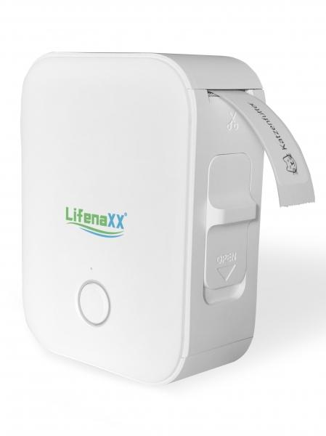
Lifenaxx Thermo-Etikettendrucker LX-048

Artikelnummer | 5236 |  | VE | 48
EAN | 4260358128344 |  | Stück pro Palette | 1980
Zollnummer | 84433210 |  | Lagen Pro Palette | 4

Abmessungen - Artikel
Länge(cm) | Breite(cm) | Höhe(cm) | Gewicht(g)
7 | 3 | 9 | 128

Abmessungen - Artikelverpackung
Länge(cm) | Breite(cm) | Höhe(cm) | Leergewicht(g) | Gewicht(g) Artikel+Verpackung
9.4 | 4 | 12.5 | 16 | 176

Abmessungen - VE Karton (Masterkarton)
Länge(cm) | Breite(cm) | Höhe(cm) | Gewicht(g)
48 | 31 | 37 | 15000

Verpackung - Bestandteile
Rest Zubehör (g) | Papier/Pappe (g) | Styropor (g) | Kunstst. Hohlkörper(g) | Kunstst. Folien(g) | Materialverbunde (g)
10 | 2 | 0 | 10 | 0 | 0

Batterie- / Akkuinformationen
Batterie-benötigt | Batterie enthalten | Batterie-Typ | Batterie-System(Art)
Ja | Ja | Akku | Li-Ion - Lithium-Ionen-Akku
Anzahl(stk.) | Gewicht/Stk.(g) | Energiedichte(WH/Kg) | Leistung(WH)
1 | 32 | 138.75 | 4.44

Lithium Baterie
Energiegehalt | Gewicht (Kg)
1.2 | 32

Weiterführende Informationen
Technaxx Reseller Portal

